Sheet1
SIMULASI DAN KOMUNIKASI DIGITAL
LEMBAR PENGAMATAN

KELAS |  | : X
KELOMPOK |  | : | 1 |  |  | 3 |  |  | 5
NAMA |  |  | 2 |  |  | 4 |  |  | 6
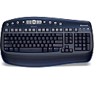
1
2
3
 |  |  |  | 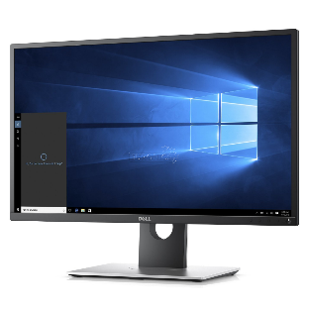

NAMA KOMPONEN : Processor |  |  |  | NAMA KOMPONEN : Monitor |  |  |  | NAMA KOMPONEN : Keyboard
INPUT | PROSES | OUTPUT | MEDIA PENYIMPANAN | INPUT | PROSES | OUTPUT | MEDIA PENYIMPANAN | INPUT | PROSES | OUTPUT | MEDIA PENYIMPANAN
 | 1 |  |  |  |  | 1 |  | 1
KETERANGAN |  |  |  | KETERANGAN |  |  |  | KETERANGAN
processor ini adalah inti dari PC |  |  |  | Perangkat keras untuk menampilkan grafis |  |  |  | Sebagai alat input data

4
5
6
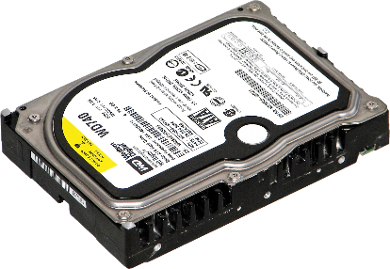 |  |  |  | 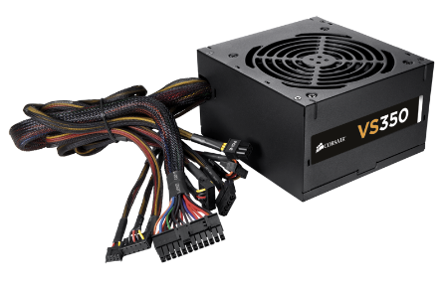 |  |  |  | 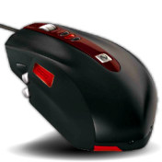

NAMA KOMPONEN : Hardisk |  |  |  | NAMA KOMPONEN : Power supply |  |  |  | NAMA KOMPONEN : Mouse
INPUT | PROSES | OUTPUT | MEDIA PENYIMPANAN | INPUT | PROSES | OUTPUT | MEDIA PENYIMPANAN | INPUT | PROSES | OUTPUT | MEDIA PENYIMPANAN
 |  |  | 1 |  |  | 1 |  | 1
KETERANGAN |  |  |  | KETERANGAN |  |  |  | KETERANGAN
untuk penyimpanan |  |  |  | Memberi daya ke Motherboard |  |  |  | untuk memberi input

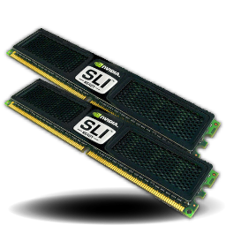
7
8
9
 |  |  |  | 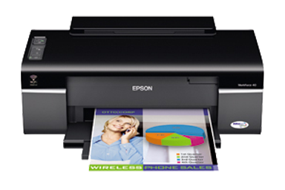 |  |  |  | 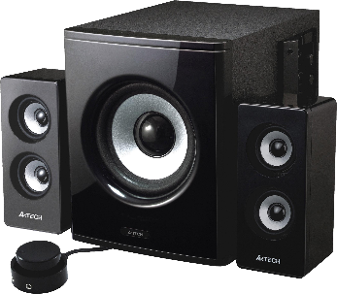

NAMA KOMPONEN : RAM |  |  |  | NAMA KOMPONEN : Printer |  |  |  | NAMA KOMPONEN : Speaker
INPUT | PROSES | OUTPUT | MEDIA PENYIMPANAN | INPUT | PROSES | OUTPUT | MEDIA PENYIMPANAN | INPUT | PROSES | OUTPUT | MEDIA PENYIMPANAN
 | 1 |  |  |  |  | 1 |  |  | 1
KETERANGAN |  |  |  | KETERANGAN |  |  |  | KETERANGAN
Memperluas kinerja |  |  |  | Mencetak gambar |  |  |  | adalah alat bantu untuk mengelurarkan suara

10
11
12
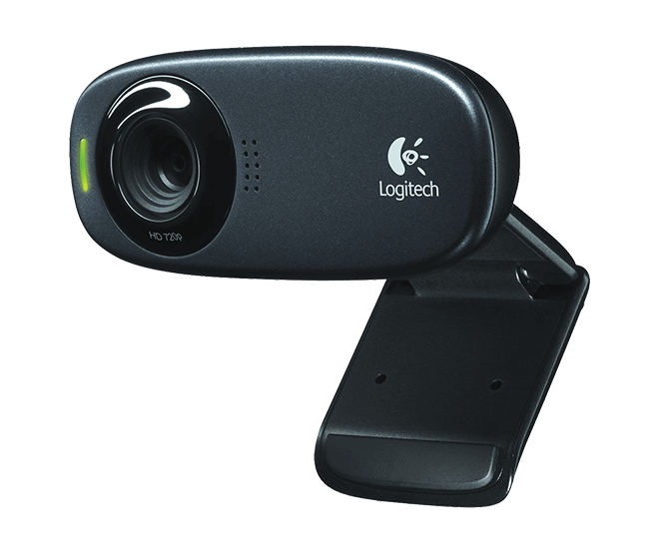 |  |  |  |  |  |  |  | 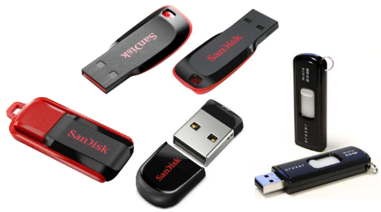

NAMA KOMPONEN : Web cam |  |  |  | NAMA KOMPONEN : Scanner |  |  |  | NAMA KOMPONEN : Flashdisk
INPUT | PROSES | OUTPUT | MEDIA PENYIMPANAN | INPUT | PROSES | OUTPUT | MEDIA PENYIMPANAN | INPUT | PROSES | OUTPUT | MEDIA PENYIMPANAN
 |  | 1 |  |  | 1 |  |  |  |  |  | 1
KETERANGAN |  |  |  | KETERANGAN |  |  |  | KETERANGAN
menangkap gambar yang diberikan |  |  |  | memproses gambar |  |  |  | Tempat penyimpanan data portable

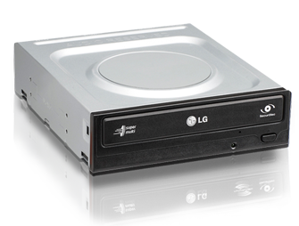
13
14
15
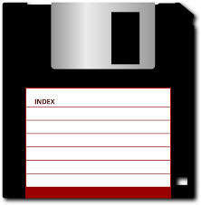 |  |  |  |  |  |  |  | 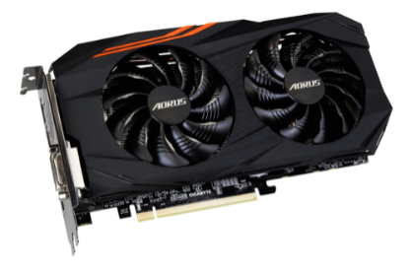

NAMA KOMPONEN : Floppy disk |  |  |  | NAMA KOMPONEN : CD |  |  |  | NAMA KOMPONEN : VGA
INPUT | PROSES | OUTPUT | MEDIA PENYIMPANAN | INPUT | PROSES | OUTPUT | MEDIA PENYIMPANAN | INPUT | PROSES | OUTPUT | MEDIA PENYIMPANAN
 |  |  | 1 |  | 1 |  |  |  | 1
KETERANGAN |  |  |  | KETERANGAN |  |  |  | KETERANGAN
Media penyimpanan juga |  |  |  | sebagai tempat proses cd |  |  |  | Mengolah data grafis

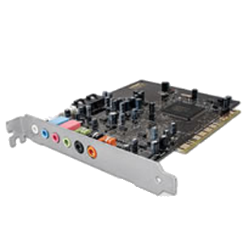
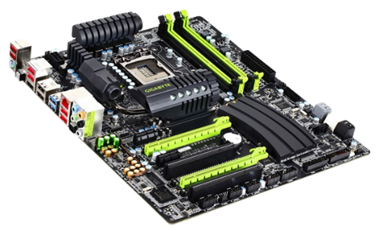
16
17
18

NAMA KOMPONEN :Proyektor |  |  |  | NAMA KOMPONEN : Motherboard |  |  |  | NAMA KOMPONEN : Pencolok Visual, audio
INPUT | PROSES | OUTPUT | MEDIA PENYIMPANAN | INPUT | PROSES | OUTPUT | MEDIA PENYIMPANAN | INPUT | PROSES | OUTPUT | MEDIA PENYIMPANAN
 |  | 1 |  |  | 1 |  |  | 1
KETERANGAN |  |  |  | KETERANGAN |  |  |  | KETERANGAN
menampilkan layar proyeksi |  |  |  | tempat semua komponen |  |  |  | tempat input dari visual yang dicolok

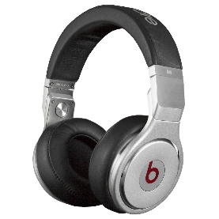
19
20
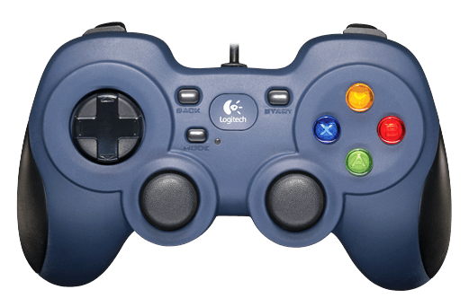

NAMA KOMPONEN : Joystick |  |  |  | NAMA KOMPONEN : Headset
INPUT | PROSES | OUTPUT | MEDIA PENYIMPANAN | INPUT | PROSES | OUTPUT | MEDIA PENYIMPANAN
1 |  |  |  |  |  | 1
KETERANGAN |  |  |  | KETERANGAN
untuk memberi input |  |  |  | untuk memberikan audio

